GRÁFICOS 2025
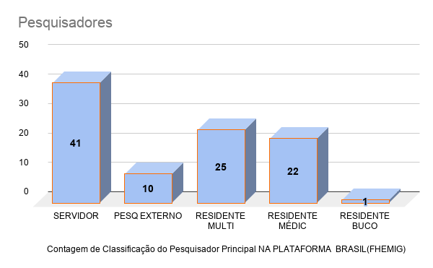
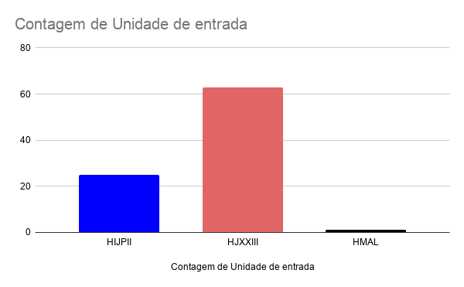
Classificação do Pesquisador Principal NA PLATAFORMA BRASIL(FHEMIG) | Unidade de entrada | Instituição Propenente | Finalidade da pesquisa | Desenho de pesquisa | Pesquisador referência da instituição (caso seja o pesquisador principal, escrever NA ( NÃO SE APLICA) | Tempo de assisnatura do memorando DGE e envio CIP ( coluna Q-P) +1 | Parecer da CIP | Data da assinatura da FOLHA ROSTO OU do TERMO DE ANUENCIA | PROJETOS EXTERNOS Inserir a data do envio do PTECNICO FINAL para o pesquisadores externos | DATA DE aprovação do CEP FHEMIG
SERVIDOR | HIJPII | FHEMIG | CONGRESSO/DIVULGAÇÃO/PUBLICAÇÃO | Observacional retrospectivo | NA | ABC | EMENDA/NÃO SE APLICA | NA | NA | 01/06/2025
PESQ EXTERNO | HIJPII | FHEMIG | MESTRADO | Observacional retrospectivo | NA | ABC | EMENDA/NÃO SE APLICA | NA | NA | 04/11/2024
SERVIDOR | HIJPII | INSTITUTO DO CANCER INFANTIL E PEDITARIA ESPECIALIZADA (ICIPE) | CONGRESSO/DIVULGAÇÃO/PUBLICAÇÃO | Observacional prospectivo | NA | 6 | Aprovado no 1 PT | 26/12/2024 | 15/09/2025 | 12/10/2025
SERVIDOR | HIJPII | UFMG | TCR | Observacional retrospectivo | N/A | 3 | Aprovado no 1 PT | 06/11/2024 | 27/02/2025 | 23/04/2025
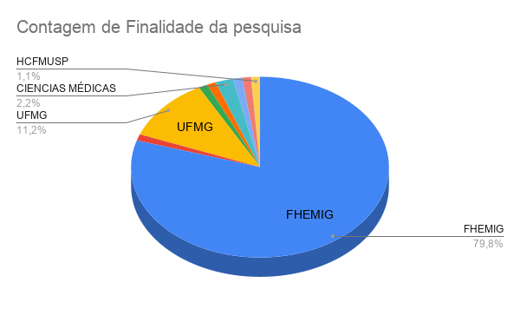
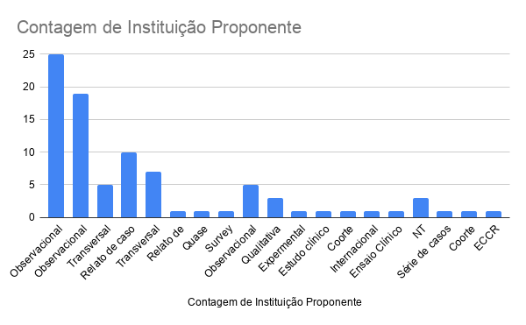
PESQ EXTERNO | HIJPII | UNIFENAS | MESTRADO | Transversal prospectivo | Marina Milagres | ABC | Aprovado no 2 PT | 10/01/2025 | 06/05/2025 | NA
SERVIDOR | HJXXIII | FHEMIG | MESTRADO | Observacional prospectivo | NA | ABC | Pendência | NA | NA | NA
SERVIDOR | HJXXIII | FHEMIG | TCR | Relato de caso | NA | ABC | Aprovado no 1 PT | 14/01/2025 | NA | NA
RESIDENTE MULTI | HJXXIII | FHEMIG | TCR | Observacional retrospectivo | NA | ABC | Aprovado no 1 PT | 14/01/2025 | NA | NA
RESIDENTE MULTI | HJXXIII | FHEMIG | TCR | Relato de caso | NA | ABC | Aprovado no 1 PT | 05/02/2025 | NA | NA
RESIDENTE MULTI | HJXXIII | FHEMIG | TCR | Transversal retrospectivo | NA | ABC | Aprovado no 2 PT | 28/02/2025 | NA | 21/03/2025
RESIDENTE MULTI | HJXXIII | FHEMIG | TCR | Observacional retrospectivo | NA | ABC | Aprovado no 1 PT | 21/02/2025 | NA | NA
PESQ EXTERNO | HIJPII | UFMG | CONGRESSO/DIVULGAÇÃO/PUBLICAÇÃO | Observacional prospectivo | NA | ABC | Aprovado no 4 PT | 04/07/2025 | 07/072025 | NA
RESIDENTE MULTI | HIJPII | FHEMIG | TCR | Observacional prospectivo | NA | ABC | Aprovado no 1 PT | 27/03/2025 | NA | NA
SERVIDOR | HJXXIII | FHEMIG | CONGRESSO/DIVULGAÇÃO/PUBLICAÇÃO | Observacional retrospectivo | NA | ABC | Aprovado no 2 PT | 13/04/2025 | NA | 24/04/2025
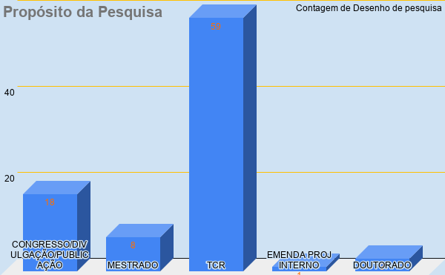
Data da assinatura do memorando pela DIRETORIA CHU
SERVIDOR | HJXXIII | FHEMIG | TCR | Observacional retrospectivo | NA | ABC | Aprovado no 2 PT | 25/02/2025 | NA | NA
RESIDENTE MÉDIC | HIJPII | UFMG | TCR |  | NA | 2 | Aprovado no 1 PT | 07/02/2025 | 2025-10-14
SERVIDOR | HJXXIII | FHEMIG | CONGRESSO/DIVULGAÇÃO/PUBLICAÇÃO | Relato de experiência | NA | ABC | NA | NA | NA | NA
RESIDENTE MÉDIC | HJXXIII | FHEMIG | TCR | Observacional prospectivo | Romulo Souki | ABC | Aprovado no 2 PT | 27/05/2025 | NA | 06/06/2025
RESIDENTE MULTI | HJXXIII | FHEMIG | TCR | Relato de caso | NA | ABC | Aprovado no 1 PT | 13/01/2024 | NA | NA
RESIDENTE MÉDIC | HJXXIII | FHEMIG | TCR | Relato de caso | NA | ABC | Aprovado no 1 PT | 13/01/2025 | NA | 06/02/2025
RESIDENTE MULTI | HJXXIII | FHEMIG | TCR | Observacional prospectivo | NA | ABC | Aprovado no 1 PT | 14/01/2025 | NA | NA
RESIDENTE MÉDIC | HJXXIII | FHEMIG | TCR | Relato de caso | NA | ABC | Aprovado no 1 PT | 13/01/2025 | NA | NA
PESQ EXTERNO | HJXXIII | PUC-MG | TCR | Observacional retrospectivo | NA | ABC | Aprovado no 1 PT | 14/01/2025 | 10/02/2025 | 23/04/2025
RESIDENTE BUCO | HJXXIII | FHEMIG | TCR | Observacional retrospectivo | NA | ABC | Aprovado no 2 PT | 21/02/2025 | NA | 21/03/2025
RESIDENTE MÉDIC | HJXXIII | FHEMIG | TCR | Observacional prospectivo | NA | ABC | Aprovado no 2 PT | 21/02/2025 | NA | NA
Data da emissão do Parecer Técnico de APROVAÇÃO pela CIP
Data da assinatura da FOLHA ROSTO OU do TERMO DE ANUENCIA
 | Parecer da CIP
EMENDA/NÃO SE APLICA | 0
EMENDA/NÃO SE APLICA | 0
Aprovado no 1 PT | 0
Aprovado no 1 PT | 0
Aprovado no 2 PT | 0
Pendência | 0
Aprovado no 1 PT | 0
Aprovado no 1 PT | 0
Aprovado no 1 PT | 0
Aprovado no 2 PT | 0
Aprovado no 1 PT | 0
Aprovado no 4 PT | 0
Aprovado no 1 PT | 0
Aprovado no 2 PT | 0
Aprovado no 2 PT | 0
Aprovado no 1 PT | 0
NA | 0
Aprovado no 2 PT | 0
Aprovado no 1 PT | 0
Aprovado no 1 PT | 0
Aprovado no 1 PT | 0
Aprovado no 1 PT | 0
Aprovado no 1 PT | 0
Aprovado no 2 PT | 0
Aprovado no 2 PT | 0
Aprovado no 2 PT | 0
NA | 0
Aprovado no 1 PT | 0
Aprovado no 1 PT | 0
Aprovado no 2 PT | 0
Aprovado no 2 PT | 0
Aprovado no 2 PT | 0
Aprovado no 3 PT | 0
Aprovado no 1 PT | 0
Aprovado no 2 PT | 0
Reprovado | 0
Aprovado no 1 PT | 0
Aprovado no 1 PT | 0
Aprovado no 3 PT | 0
Aprovado no 1 PT | 0
Aprovado no 1 PT | 0
Aprovado no 2 PT | 0
Aprovado no 1 PT | 0
Aprovado no 2 PT | 0
Aprovado no 1 PT | 0
Aprovado no 2 PT | 0
Aprovado no 1 PT | 0
Aprovado no 2 PT | 0
Aprovado no 1 PT | 0
Aprovado no 1 PT | 0
...
RESIDENTE MULTI | HJXXIII | FHEMIG | TCR | Observacional prospectivo | NA | ABC | Aprovado no 2 PT | 28/02/2025 | NA | 07/03/2025
RESIDENTE MULTI | HJXXIII | FHEMIG | TCR | Relato de caso | NA | ABC | NA | NA | NA | 25/03/2025
SERVIDOR | HJXXIII | UFMG | MESTRADO | Quase experimental | ALINE | 9 | Aprovado no 1 PT | 18/03/2025 | 2025-10-29 | NA
RESIDENTE MULTI | HJXXIII | FHEMIG | TCR | Transversal retrospectivo | NA | ABC | Aprovado no 1 PT | 05/02/2025 | NA | NA
RESIDENTE MULTI | HJXXIII | FHEMIG | TCR | Observacional prospectivo | NA | ABC | Aprovado no 2 PT | 25/02/2025 | NA | 22/04/2025
RESIDENTE MULTI | HJXXIII | FHEMIG | TCR | Transversal prospectivo | NA | ABC | Aprovado no 2 PT | 21/02/2025 | NA | 07/03/2025
SERVIDOR | HJXXIII | FHEMIG | TCR | Transversal retrospectivo | NA | ABC | Aprovado no 2 PT | 21/02/2025 | NA | 06/03/2025
RESIDENTE MULTI | HIJPII | FHEMIG | TCR | Observacional prospectivo | NA | ABC | Aprovado no 3 PT | 27/03/2025 | NA | 01/04/2025
RESIDENTE MULTI | HJXXIII | FHEMIG | TCR | Transversal retrospectivo | NA | ABC | Aprovado no 1 PT | 05/02/2025 | NA | 18/05/2025
RESIDENTE MÉDIC | HJXXIII | FHEMIG | TCR | Relato de caso | N/A | ABC | Aprovado no 2 PT | 05/02/2025 | NA | NA
RESIDENTE MÉDIC | HJXXIII | FHEMIG | TCR | Relato de caso | Armando Pinto | ABC | Reprovado | NA | NA | NA
SERVIDOR | HIJPII | FHEMIG | CONGRESSO/DIVULGAÇÃO/PUBLICAÇÃO | Observacional retrospectivo | NA | ABC | Aprovado no 1 PT | 10/02/2025 | NA | 20/02/2025
Tempo de tramitação CEP APÓS ENVIO PT PARA PESQ
Data de envio da FOLHA ROSTO, PTECNICO ou TERMO ANUN p/ pesquisador
SERVIDOR | HJXXIII | FHEMIG | TCR | Survey | NA | ABC | Aprovado no 1 PT | 25/02/2025 | NA | 06/03/2025
SERVIDOR | HIJPII | FHEMIG | TCR | Observacional prospectivo | NA | ABC | Aprovado no 3 PT | 13/04/2025 | NA | 18/05/2025
RESIDENTE MULTI | HIJPII | FHEMIG | TCR | Transversal prospectivo | NA | ABC | Aprovado no 1 PT | 27/02/2025 | NA | NA
RESIDENTE MÉDIC | HIJPII | FHEMIG | TCR | Observacional descritivo | NA | ABC | Aprovado no 1 PT | 25/02/2025 | NA | 04/04/2025
RESIDENTE MULTI | HJXXIII | FHEMIG | TCR | Qualitativa | NA | ABC | Aprovado no 2 PT | 25/02/2025 | NA | NA
RESIDENTE MULTI | HJXXIII | FHEMIG | TCR | Observacional prospectivo | NA | ABC | Aprovado no 1 PT | 25/02/2025 | NA | NA
SERVIDOR | HIJPII | FHEMIG | TCR | Observacional prospectivo | N/A | ABC | Aprovado no 2 PT | 13/04/2025 | NA | 20/05/2025
SERVIDOR | HJXXIII | CIENCIAS MÉDICAS | CONGRESSO/DIVULGAÇÃO/PUBLICAÇÃO | Observacional descritivo | N/A | ABC | Aprovado no 1 PT | 18/03/2025 | NA | NA
SERVIDOR | HJXXIII | FHEMIG | TCR | Observacional retrospectivo | N/A | ABC | Aprovado no 2 PT | 27/02/2025 | NA | NA
RESIDENTE MÉDIC | HJXXIII | UFMG | TCR | Observacional retrospectivo | NA | ABC | Aprovado no 1 PT | 25/02/2025 | NA | NA
SERVIDOR | HJXXIII | CIENCIAS MÉDICAS | MESTRADO | Transversal retrospectivo | NA | ABC | Aprovado no 2 PT | 28/02/2025 | 28/04/2025 | 08/05/2025
Tempo TOTAL DE TRAMITAÇÃO DATA DE APROVAÇÃO PELO CEP FHEMIG após criação e assinatura do memorando
 | DATA DE aprovação do CEP FHEMIG
01/06/2025 | 01/06/2025
04/11/2024 | 04/11/2024
12/10/2025 | 12/10/2025
23/04/2025 | 23/04/2025
NA | 0
NA | 0
NA | 0
NA | 0
NA | 0
21/03/2025 | 21/03/2025
NA | 0
NA | 0
NA | 0
24/04/2025 | 24/04/2025
NA | 0
NA | 0
06/06/2025 | 06/06/2025
NA | 0
06/02/2025 | 06/02/2025
NA | 0
NA | 0
23/04/2025 | 23/04/2025
21/03/2025 | 21/03/2025
NA | 0
07/03/2025 | 07/03/2025
25/03/2025 | 25/03/2025
NA | 0
NA | 0
22/04/2025 | 22/04/2025
07/03/2025 | 07/03/2025
06/03/2025 | 06/03/2025
01/04/2025 | 01/04/2025
18/05/2025 | 18/05/2025
NA | 0
NA | 0
20/02/2025 | 20/02/2025
06/03/2025 | 06/03/2025
18/05/2025 | 18/05/2025
NA | 0
04/04/2025 | 04/04/2025
NA | 0
NA | 0
20/05/2025 | 20/05/2025
NA | 0
NA | 0
NA | 0
08/05/2025 | 08/05/2025
18/02/2026 | 18/02/2026
NA | 0
...
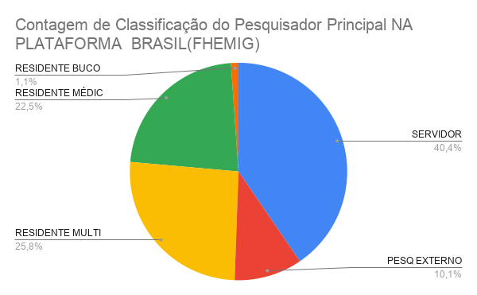
SERVIDOR | HJXXIII | UNIFESP | MESTRADO | Observacional retrospectivo | CINTIA GODINHO | 9 | Aprovado no 1 PT | 18/03/2025 | NA | 18/02/2026
SERVIDOR | HJXXIII | FHEMIG | TCR | Qualitativa | NA | ABC | Aprovado no 1 PT | 18/03/2025 | NA | NA
RESIDENTE MÉDIC | HIJPII | FHEMIG | TCR | Observacional retrospectivo | Livia Isabela Oliveira (orientadora) | ABC | Aprovado no 1 PT | 28/02/2025 | NA | 03/04/2025
RESIDENTE MULTI | HIJPII | FHEMIG | TCR | Expermental pareado | Sarah Costa Drumond de Oliveira Moura e Rita de Cassia Guedes (orientadoras) | ABC | Aprovado no 2 PT | 19/02/2025 | NA | 01/06/2025
RESIDENTE MÉDIC | HIJPII | FHEMIG | TCR | Observacional retrospectivo | Fernanda Tormin Tanos Lopes (orientadora) | 3 | Aprovado no 1 PT | 18/03/2025 | NA | 03/04/2025
RESIDENTE MULTI | HJXXIII | FHEMIG | TCR | Transversal retrospectivo | NA | ABC | Aprovado no 1 PT | 27/03/2025 | NA | 22/04/2025
RESIDENTE MULTI | HIJPII | FHEMIG | TCR | Observacional prospectivo | NA | ABC | Aprovado no 1 PT | 27/03/2025 | NA | 18/05/2025
SERVIDOR | HJXXIII | FHEMIG | MESTRADO | Qualitativa | NA | ABC | Aprovado no 2 PT | 13/04/2025 | NA | NA
PESQ EXTERNO | HJXXIII | PUCPR -PARANA | CONGRESSO/DIVULGAÇÃO/PUBLICAÇÃO | Estudo clínico fase 1 | Rodrigo Faleiro | 5 | Pendência | NA | NA | NA
SERVIDOR | HJXXIII | FHEMIG | TCR | Observacional prospectivo | Rodrigo Muzzi | ABC | Aprovado no 2 PT | 29/04/2025 | N/A | 01/06/2025
SERVIDOR | HJXXIII | FHEMIG | TCR | Transversal prospectivo | Luciana Cota | ABC | Aprovado no 1 PT | 29/04/2025 | N/A | 06/06/2025
SERVIDOR | HJXXIII | FHEMIG | EMENDA PROJ INTERNO | Observacional descritivo | NA | ABC |  | NA | N/A | 14/02/2025
RESIDENTE MULTI | HIJPII | FHEMIG | TCR | Observacional prospectivo | Enf. Luzia Maria dos Santos | 6 | Aprovado no 2 PT | 27/06/2025 | NA | NA
RESIDENTE MÉDIC | HIJPII | FHEMIG | TCR | Coorte Prospectivo | Chalene Guimaraes Soares Mezencio | ABC | Aprovado no 1 PT | 15/06/2025 | NA | NA
SERVIDOR | HJXXIII | FHEMIG | CONGRESSO/DIVULGAÇÃO/PUBLICAÇÃO | Observacional prospectivo | Frederico Bruzzi | 1 | NA | NA | NA | NA
PESQ EXTERNO | HIJPII | UFMG | TCR | Observacional prospectivo | Livia Isabela de Oliveira | ABC | Aprovado no 2 PT | NA | NA | NA
RESIDENTE MULTI | HJXXIII | FHEMIG | TCR | Transversal prospectivo | NA | ABC | Aprovado no 1 PT | 05/02/2025 | NA | 07/03/2025
RESIDENTE MÉDIC | HJXXIII | FHEMIG | TCR | Transversal retrospectivo | Juliana Mattos Tavares | ABC | Aprovado no 1 PT | NA | NA | NA
SERVIDOR | HJXXIII | HCFMUSP | CONGRESSO/DIVULGAÇÃO/PUBLICAÇÃO | Internacional prospec observ multicent | Luciana Cota | ABC | Aprovado no 4 PT | 08/07/2025 | NA | NA
RESIDENTE MÉDIC | HJXXIII | FHEMIG | TCR | Observacional retrospectivo | Luzia | 6 | Aprovado no 3 PT | 27/06/2025 | NA | 45848
SERVIDOR | HJXXIII | FHEMIG | CONGRESSO/DIVULGAÇÃO/PUBLICAÇÃO | Observacional retrospectivo | NA | 5 | Aprovado no 1 PT | 16/06/2025 | NA | 27/06/2025
SERVIDOR | HIJPII | FHEMIG | TCR | Relato de caso | NA | 5 | Aprovado no 1 PT | 15/06/2025 | NA | 23/06/2025
RESIDENTE MULTI | HJXXIII | FHEMIG | CONGRESSO/DIVULGAÇÃO/PUBLICAÇÃO | Observacional retrospectivo | RESIDENTE | 2 | Aprovado no 3 PT | 28/07/2025 | NA | 22/08/2025
SERVIDOR | HJXXIII | FHEMIG | CONGRESSO/DIVULGAÇÃO/PUBLICAÇÃO | Observacional retrospectivo | NA | #VALUE! | Aprovado no 1 PT | 16/06/2025 | NA | 17/06/2025
RESIDENTE MÉDIC | HJXXIII | FHEMIG | TCR | Observacional prospectivo | NA | #VALUE! | Aprovado no 2 PT | 08/07/2025 | NA | NA
RESIDENTE MÉDIC | HMAL | FHEMIG | TCR | Observacional descritivo | N/A | #VALUE! | Aprovado no 1 PT | 08/07/2025 | NA | NA
RESIDENTE MÉDIC | HJXXIII | FHEMIG | TCR | Observacional retrospectivo | NA | 2 | Aprovado no 2 PT | 15/09/2025 | NA | NA
SERVIDOR | HIJPII | FHEMIG | DOUTORADO | Ensaio Clínico | N/A | 3 | Pendência | NA | NA | NA
SERVIDOR | HJXXIII | UFMG | DOUTORADO | NT | NA | 32 | Aprovado no 1 PT | 2025-11-17 | NA | NA
PESQ EXTERNO | HJXXIII | UFMG | MESTRADO | Observacional descritivo | PRISCILA PIERAZOLI DE A. BATISTA | 6 | Aprovado no 1 PT | 28/07/2025 | 01/12/2025 | 2025-12-21
RESIDENTE MÉDIC | HIJPII | FHEMIG | TCR | Observacional retrospectivo | LÍVIA ISABELA DE OLIVEIRA | 3 | Aprovado no 1 PT | 08/08/2025 | NA | 12/09/2025
SERVIDOR | HJXXIII | FHEMIG | CONGRESSO/DIVULGAÇÃO/PUBLICAÇÃO | Série de casos | NA | 8 | Aprovado no 2 PT | 29/08/2025 | NA | 18/09/2025
SERVIDOR | HJXXIII | FHEMIG | CONGRESSO/DIVULGAÇÃO/PUBLICAÇÃO | Relato de caso | NA | 5 | Aprovado no 1 PT | 27/08/2025 | NA | 18/09/2025
SERVIDOR | HJXXIII | FHEMIG | TCR | Observacional retrospectivo | NA | 47 | Aprovado no 1 PT | 15/09/2025 | NA | NA
SERVIDOR | HJXXIII | FHEMIG | TCR | Observacional retrospectivo | NA | 3 | Aprovado no 1 PT | 25/08/2025 | NA | 15/09/2025
RESIDENTE MÉDIC | HJXXIII | FHEMIG | TCR | Observacional retrospectivo | Frederico Figueiredo Amâncio | 1 | Aprovado no 1 PT | 02/10/2025 | NA | NA
PESQ EXTERNO | HJXXIII | UFMG | CONGRESSO/DIVULGAÇÃO/PUBLICAÇÃO | NT | NA | 6 | Pendência | NA | NA | NA
PESQ EXTERNO | HJXXIII | UFMG | DOUTORADO | Coorte retrospectivo | NA | 1 | Pendência | NA | NA | NA
SERVIDOR | HIJPII | FHEMIG | CONGRESSO/DIVULGAÇÃO/PUBLICAÇÃO | Observacional retrospectivo | WILSON ROCHA | 1 | Aprovado no 3 PT | 2025-10-30 | NA | NA
SERVIDOR | HJXXIII | FHEMIG | CONGRESSO/DIVULGAÇÃO/PUBLICAÇÃO | ECCR | NA | 2 | NA | NA | NA | NA
RESIDENTE MÉDIC | HJXXIII | FHEMIG | TCR | NT | CLARA MARQUES SANTANA | 2 | NA | NA | NA | NA
RESIDENTE MULTI | HJXXIII | FHEMIG | CONGRESSO/DIVULGAÇÃO/PUBLICAÇÃO | Relato de caso | Milena Batista de Oliveira | 2 | Aprovado no 1 PT | 05/09/2025 | NA | NA
SERVIDOR | HJXXIII | FHEMIG | CONGRESSO/DIVULGAÇÃO/PUBLICAÇÃO | Observacional retrospectivo | NA | 2 | Aprovado no 1 PT | 15/09/2025 | NA | 02/10/2025
SERVIDOR | HIJPII | FHEMIG | TCR | Observacional retrospectivo | NA | 2 | Aprovado no 2 PT | 29/09/2025 | NA | NA
SERVIDOR | HJXXIII | FHEMIG | CONGRESSO/DIVULGAÇÃO/PUBLICAÇÃO | Observacional prospectivo | NA | 2 | Aprovado no 2 PT | 13/02/2026 | NA | 15/03/2026
RESIDENTE MÉDIC | HJXXIII | FHEMIG | TCR | Relato de caso | NA | 2 | Aprovado no 1 PT | 29/09/2025 | NA | NA
SERVIDOR | HIJPII | PUC-MG | TCC | NT | NA | 2 | Aprovado no 3 PT | 30/09/2025 | NA | NA
PESQ EXTERNO | HJXXIII | UEMG | MESTRADO | NT | NAO TEM | 2 | Aprovado no 2 PT | 07/11/2025 | 05/01/2026 | NA
RESIDENTE MULTI | HJXXIII | FHEMIG | TCR | Observacional retrospectivo | LUCIANA GALDINO | 5 | Aprovado no 2 PT | 04/12/2025 | NA | NA
SERVIDOR | HIJPII | FHEMIG | CONGRESSO/DIVULGAÇÃO/PUBLICAÇÃO | Observacional descritivo | Alberto Andrade Vergara | 1 | Aprovado no 2 PT | 2025-10-28 | 2025-12-05 | 16/01/2026
RESIDENTE MÉDIC | HIJPII | FHEMIG | TCR | Relato de caso | Karina Soares Loutfi | 1 | Aprovado no 1 PT | 29/09/2025 | NA | 2025-11-27
SERVIDOR | HIJPII | FHEMIG | MESTRADO | Observacional prospectivo | NA | 1 | Aprovado no 2 PT | 2025-10-30 | NA
PESQ EXTERNO | HJXXIII | UFMG | DOUTORADO | Observacional prospectivo | Caroline Miranda de Lima | 3 | Aprovado no 1 PT | 09/10/2026 | 08/10/2025 | 07/05/2026
RESIDENTE MÉDIC | HJXXIII | FHEMIG | TCR | Observacional prospectivo | Luciana Cota | 2 | Aprovado no 1 PT | 2025-11-17 | NA | 2025-12-17
RESIDENTE MÉDIC | HJXXIII | FHEMIG | TCR | Observacional prospectivo | Luciana Cota | 1 | Aprovado no 2 PT | 6693408 | NA | 2025-12-17
RESIDENTE MÉDIC | HIJPII | FHEMIG | TCR | Observacional retrospectivo | Ana Carolina Cardoso Diniz |  | Pendência | NA | NA | NA
RESIDENTE MULTI | HJXXIII | FHEMIG | TCR | Observacional retrospectivo | Enf Luciana Galdina de Matos Rodrigues | 1 | Aprovado no 1 PT | 2025-10-30 | NA | NA
SERVIDOR | HJXXIII | FHEMIG | CONGRESSO/DIVULGAÇÃO/PUBLICAÇÃO | Relato de caso | Ledna Bettcher/ JULIANA | 1 | Aprovado no 1 PT | 2025-10-23 | NA | NA
SERVIDOR | HJXXIII | FHEMIG | CONGRESSO/DIVULGAÇÃO/PUBLICAÇÃO | Relato de caso | Ledna Bettcher/ JULIANA | 1 | Aprovado no 1 PT | ?
SERVIDOR | HJXXIII | FHEMIG | CONGRESSO/DIVULGAÇÃO/PUBLICAÇÃO | Observacional retrospectivo | Izabela Figueiredo de Sousa Honorato | 24 | Aprovado no 2 PT | 06/02/2026 | NA | NA
RESIDENTE MÉDIC | HJXXIII | FHEMIG | TCR | Observacional retrospectivo | Ghilherme Donini | 2 | Aprovado no 1 PT | 2025-10-30 | NA | NA
RESIDENTE MÉDIC | HJXXIII | FHEMIG | TCR | Transversal retrospectivo | Dr. Lucas Muller /Dra Roberta Paschoalin | 2 | Aprovado no 2 PT | NA | NA | NA
SERVIDOR | HJXXIII | FHEMIG | CONGRESSO/DIVULGAÇÃO/PUBLICAÇÃO | Observacional prospectivo | Marcos Paulo Ferreira Corrêa Alves Reis | 1 | Pendência | N/A | NA | NA
SERVIDOR | HIJPII | FHEMIG | TCR | Série de casos | NA | 1 | Aprovado no 1 PT | 2025-11-17 | NA | 04/12/2025
RESIDENTE MÉDIC | HJXXIII | FHEMIG | TCR | Transversal retrospectivo | Roberta Campos Paschoalin | 3 | Aprovado no 1 PT | 2025-11-25 | NA | NA
RESIDENTE MÉDIC | HJXXIII | FHEMIG | TCR | Observacional prospectivo | Juliana Sartorelo Almeida e Adebal de Andrade Filho | 2 | Aprovado no 2 PT | 2025-12-29 | NA | NA
RESIDENTE MÉDIC | HIJPII | FHEMIG | TCR | Observacional retrospectivo | Heraldo Rocha Valladão e Juliana Goulart Dias da Costa | 3 | Aprovado no 2 PT | 2025-12-16 | NA | NA
RESIDENTE MULTI | HJXXIII | FHEMIG | TCR | Observacional retrospectivo | Natasha Preis | ABC | NA | NA | NA | NA
RESIDENTE MÉDIC | HJXXIII | FHEMIG | TCR | Relato de caso | Paulo Sérgio de Oliveira Cavalcanti e Artur de Paula Santos | 1 | Aprovado no 2 PT | 04/12/2025 | NA | 2025-12-17
SERVIDOR | HJXXIII | FHEMIG | CONGRESSO/DIVULGAÇÃO/PUBLICAÇÃO | Série de casos | Natália Santiago Cerqueira Lima | 1 | Aprovado no 1 PT | 08/01/2026 | NA
SERVIDOR | HJXXIII | FHEMIG | TCR | Observacional retrospectivo | Frederico Bruzzi | 1 | Aprovado no 2 PT | 06/01/2026 | NA | 29/01/2026
SERVIDOR | HIJPII | UFMG | MESTRADO | Qualitativa | Cristiane de Freitas Cunha Grillo | 4 | NA | NA | NA | NA
SERVIDOR | HJXXIII | FHEMIG | TCR | Qualitativa | Sandra das Dores de Souza | 7 | Aprovado no 1 PT | 22/01/2026 | NA | NA
SERVIDOR | HJXXIII | FHEMIG | TCR | Qualitativa | Sandra das Dores de Souza | ABC | NA | NA | NA | NA
SERVIDOR | HJXXIII | FHEMIG | TCR | Qualitativa | LUCIANA ALMEIDA | ABC | NA | NA | NA | NA
RESIDENTE MULTI | HJXXIII | FHEMIG | TCR | Observacional retrospectivo | Grazyelle / Natasha | ABC | NA | NA | NA | NA
RESIDENTE MULTI

Cópia de RELATÓRIO SEMESTRAL 20
Propósito da pesquisa
TOTAL PROJETOS |  |  | Perfil do Pesquisador
PROJETOS 2023 |  |  | SERVIDOR
EMENDAS 2024 |  |  | EXTERNO
PROJETOS 2024

HJXXIII
HIJPII
HMAL

Instituições Proponentes
FHEMIG
UFMG
RENE RACHOU
CIÊNCIAS MÉDICAS
UNIV FED FLUM
Universidade Europea
MOINHOS DE VENTO

Propósito | PROJETOS DE PESQUISA | 61 SERVIDORES ENVOLVIDOS
Iniciação Científica | 1
TCC | 2
TCR | 35
Mestrado | 7
Doutorado | 2
Publicação | 19

Nº PROJETOS APROVADOS | 53 | 100.00% | Nº PROJETOS | 66 | 100.00%
1 PT | 37 | 70.50% | APROVADOS | 53 | 81.5%
2 PT | 14 | 39% | NÃO SE APLICA | 5 | 8%
3 PT | 1 | 7.10% | PENDÊNCIAS | 6 | 8%
4 PT | 2 | 4% | REPROVADOS | 2 | 4%
NÃO SE APLICA | 5
PENDÊNCIAS | 5
REPROVADOS | 2
Estado de apreciação dos projetos

 |  |  |  |  |  | Nº PROJETOS APROVADOS | 51 | 85%
 |  |  |  |  |  | NÃO SE APLICA | 6
 |  |  |  |  |  | PENDÊNCIAS | 5
 |  |  |  |  |  | REPROVADO | 2

Cópia de RELATÓRIO ANUAL 2023
Instituições Proponentes
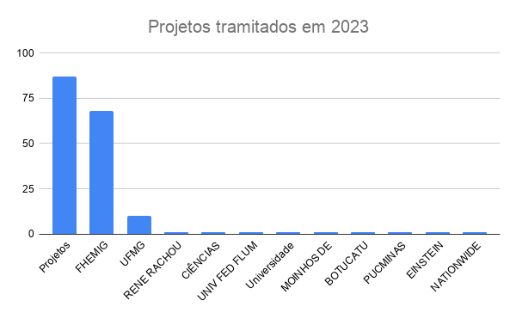
PROJETOS | 87 |  | Perfil do Pesquisador
PROJETOS 2023 | 58 |  | SERVIDOR
EMENDAS 2023 | 5 |  | EXTERNO
PROJETOS 2022 | 4
N° de projetos tramitados
PROJ PENDENC DOC | 2
 |  |  | 1 Trimestre | 2 Trimestre | 3 Trimestre | 4 Trimestre
Projetos tramitados | 87 |  |  |  | 66 | 87
FHEMIG | 68 |  |  |  | 1 | 2
UFMG | 10 | Ano | N° de projetos |  | 2 | 2
RENE RACHOU | 1 | 2023 | 87 |  | 35 | 37
CIÊNCIAS MÉDICAS | 1 | 2024 | 111 |  | 7 | 7
UNIV FED FLUM | 1 | 2025 | 67 |  | 2 | 2
Universidade Europea | 1 |  |  |  | 19 | 37
MOINHOS DE VENTO | 1
BOTUCATU | 1
PUCMINAS | 1
87 PROJETOS DE PESQUISA
EINSTEIN | 1
NATIONWIDE CHILF H | 1

HJXXIII | 54
HIJPII | 31
HMAL | 2

Projetos de pesquisa 2023
Propósito | PROJETOS DE PESQUISA | 61 SERVIDORES ENVOLVIDOS | 92,5% TEM SERVIDORES ENVOLVIDOS
Iniciação Científica | 2 | servidorES | EVAN /CINTIA
TCC | 2 | ( 1 servidor) | MIGUIR
TCR | 37 | todos orientados por servidores
Mestrado | 7 | ( 3 são servidoras)
Doutorado | 2 | servidoras
Publicação | 37 | servidores

Propósito da pesquisa
 |  |  |  |  | 100.00%
Nº PROJETOS APROVADOS | 53 | 100.00% | Nº PROJETOS | 66 | 81.5%
1 PT | 37 | 70.50% | APROVADOS | 53 | 8%
2 PT | 14 | 39% | NÃO SE APLICA | 5 | 8%
3 PT | 1 | 7.10% | PENDÊNCIAS | 6 | 4%
4 PT | 2 | 4% | REPROVADOS | 2
NÃO SE APLICA | 5
PENDÊNCIAS | 5
REPROVADOS | 2

 |  |  |  |  |  |  |  |  |  |  | 87
 |  |  |  |  |  |  |  |  |  | Aprovados CIP | 72 | 57
 |  |  |  |  |  |  |  |  |  | Pendências | 5
 |  |  |  |  |  |  |  |  |  | Reprovados | 3 | 3
 |  |  |  |  |  |  |  |  |  | Não se Aplica | 4 | 5
 |  |  |  |  |  |  |  |  |  | Pend Doc NEP | 3 | 3
 |  |  |  |  |  |  |  |  |  |  | 87 |  | 87
 |  |  |  |  |  |  | Nº PROJETOS APROVADOS | 51 | 85% | Projetos | 72 |  | 11
 |  |  |  |  |  |  | NÃO SE APLICA | 6 |  | Aprovados pela CEP | 65 |  | 76
 |  |  |  |  |  |  | PENDÊNCIAS | 5 |  | Parecer CEP entregue CEP | 60
 |  |  |  |  |  |  | REPROVADO | 2 |  | Em apreciação | 5
 |  |  |  |  |  |  |  |  |  | Não entregaram parecer |  |  | 87-11

Estado de apreciação dos projetos

RELATÓRIO TRIMESTRAL 2023
Propósito da pesquisa
ATÉ JULHO 24 | TOTAL PROJETOS |  |  | Perfil do Pesquisador
 | 2023 | 87 |  | SERVIDOR
 | 2024 | 111 |  | EXTERNO
 | 2025 | 61

N° de projetos de pesquisa - CHU
 | HJXXIII | 48
 | HIJPII | 16
 | HMAL | 2

 | Instituições Proponentes
 | FHEMIG
 | UFMG
 | RENE RACHOU
 | CIÊNCIAS MÉDICAS
 | UNIV FED FLUM
 | Universidade Europea
 | MOINHOS DE VENTO

 | Propósito | PROJETOS DE PESQUISA | 61 SERVIDORES ENVOLVIDOS
 | Iniciação Científica | 1
 | TCC | 2
 | TCR | 35
Projetos por unidade
 | Mestrado | 7
 | Doutorado | 2
 | Publicação | 19

 | Nº PROJETOS APROVADOS | 53 | 100.00% | Nº PROJETOS | 66 | 100.00%
 | 1 PT | 37 | 70.50% | APROVADOS | 53 | 81.5%
 | 2 PT | 14 | 39% | NÃO SE APLICA | 5 | 8%
 | 3 PT | 1 | 7.10% | PENDÊNCIAS | 6 | 8%
 | 4 PT | 2 | 4% | REPROVADOS | 2 | 4%
 | NÃO SE APLICA | 5
 | PENDÊNCIAS | 5
 | REPROVADOS | 2
Estado de apreciação dos projetos

 |  |  |  |  |  |  | Nº PROJETOS APROVADOS | 51 | 85%
 |  |  |  |  |  |  | NÃO SE APLICA | 6
 |  |  |  |  |  |  | PENDÊNCIAS | 5
 |  |  |  |  |  |  | REPROVADO | 2

2024 Cópia de Cópia de RELATÓRI
Instituições Proponentes
PROJETOS | 87 |  | Perfil do Pesquisador
PROJETOS 2023 | 58 |  | SERVIDOR
EMENDAS 2023 | 5 |  | EXTERNO
PROJETOS 2022 | 4
PROJ PENDENC DOC | 2
 |  |  | 1 Trimestre | 2 Trimestre | 3 Trimestre | 4 Trimestre
Projetos tramitados | 87 |  |  |  | 66 | 87
87 PROJETOS DE PESQUISA
FHEMIG | 68 |  | JANEIRO | 11 | 1 | 2
UFMG | 10 |  | FEVEREIRO |  | 2 | 2
RENE RACHOU | 1 |  | MARCO |  | 35 | 37
CIÊNCIAS MÉDICAS | 1 |  | ABRIL |  | 7 | 7
UNIV FED FLUM | 1 |  | MAIO |  | 2 | 2
Universidade Europea | 1 |  | JUNHO |  | 19 | 37
Projetos de pesquisa 2023
MOINHOS DE VENTO | 1 |  | JULHO
BOTUCATU | 1
PUCMINAS | 1
EINSTEIN | 1
NATIONWIDE CHILF H | 1

HJXXIII | 54
HIJPII | 31
HMAL | 2

Propósito | PROJETOS DE PESQUISA | 61 SERVIDORES ENVOLVIDOS | 92,5% TEM SERVIDORES ENVOLVIDOS
Iniciação Científica | 2 | servidorES | EVAN /CINTIA
TCC | 2 | ( 1 servidor) | MIGUIR
Propósito da pesquisa
TCR | 37 | todos orientados por servidores
Mestrado | 7 | ( 3 são servidoras)
Doutorado | 2 | servidoras
Publicação | 37 | servidores

 |  |  |  |  | 100.00%
Nº PROJETOS APROVADOS | 53 | 100.00% | Nº PROJETOS | 66 | 81.5%
1 PT | 37 | 70.50% | APROVADOS | 53 | 8%
2 PT | 14 | 39% | NÃO SE APLICA | 5 | 8%
3 PT | 1 | 7.10% | PENDÊNCIAS | 6 | 4%
4 PT | 2 | 4% | REPROVADOS | 2
NÃO SE APLICA | 5
PENDÊNCIAS | 5
REPROVADOS | 2

 |  |  |  |  |  |  |  |  |  |  | 87
 |  |  |  |  |  |  |  |  |  | Aprovados CIP | 72 | 57
 |  |  |  |  |  |  |  |  |  | Pendências | 5
 |  |  |  |  |  |  |  |  |  | Reprovados | 3 | 3
 |  |  |  |  |  |  |  |  |  | Não se Aplica | 4 | 5
 |  |  |  |  |  |  |  |  |  | Pend Doc NEP | 3 | 3
 |  |  |  |  |  |  |  |  |  |  | 87 |  | 87
 |  |  |  |  |  |  | Nº PROJETOS APROVADOS | 51 | 85% | Projetos | 72 |  | 11
 |  |  |  |  |  |  | NÃO SE APLICA | 6 |  | Aprovados pela CEP | 65 |  | 76
 |  |  |  |  |  |  | PENDÊNCIAS | 5 |  | Parecer CEP entregue CEP | 60
 |  |  |  |  |  |  | REPROVADO | 2 |  | Em apreciação | 5
 |  |  |  |  |  |  |  |  |  | Não entregaram parecer |  |  | 87-11

Estado de apreciação dos projetos

Cópia de 2024 Cópia de Cópia de
Instituições Proponentes
FHEMIG
UFMG
RENE RACHOU
CIÊNCIAS MÉDICAS
UNIV FED FLUM
Universidade Europea
MOINHOS DE VENTO
BOTUCATU
PUCMINAS
EINSTEIN
NATIONWIDE CHILF H
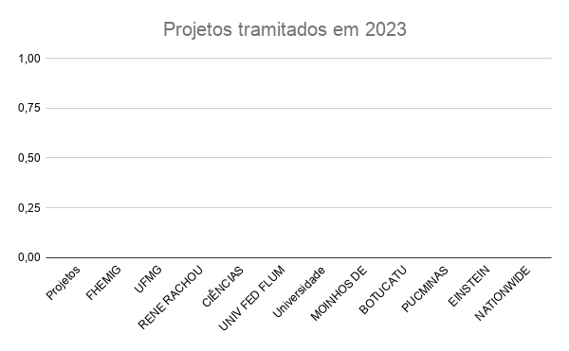
PROJETOS | 87 |  | Perfil do Pesquisador
PROJETOS 2025 | 58 |  | SERVIDOR
EMENDAS 2025 | 5 |  | EXTERNO
PROJETOS 2024 | 4
PROJ PENDENC DOC | 2
 |  |  | 1 Trimestre | 2 Trimestre | 3 Trimestre | 4 Trimestre
Projetos tramitados |  |  |  |  | 66 | 87
87 PROJETOS DE PESQUISA
FHEMIG |  |  | JANEIRO | 11 | 1 | 2
UFMG |  |  | FEVEREIRO |  | 2 | 2
RENE RACHOU |  |  | MARCO |  | 35 | 37
CIÊNCIAS MÉDICAS |  |  | ABRIL |  | 7 | 7
UNIV FED FLUM |  |  | MAIO |  | 2 | 2
Universidade Europea |  |  | JUNHO |  | 19 | 37
Projetos de pesquisa 2023
MOINHOS DE VENTO |  |  | JULHO
BOTUCATU
PUCMINAS
EINSTEIN
NATIONWIDE CHILF H

Projetos tramitados
FHEMIG
UFMG
RENE RACHOU
CIÊNCIAS MÉDICAS
UNIV FED FLUM
Universidade Europea
MOINHOS DE VENTO
BOTUCATU
PUCMINAS
EINSTEIN
NATIONWIDE CHILF H
FHEMIG
UFMG
RENE RACHOU
CIÊNCIAS MÉDICAS
UNIV FED FLUM
Universidade Europea
MOINHOS DE VENTO
BOTUCATU
PUCMINAS
EINSTEIN
NATIONWIDE CHILF H
HJXXIII | 54
HIJPII | 31
HMAL | 2

Propósito | PROJETOS DE PESQUISA | 61 SERVIDORES ENVOLVIDOS | 92,5% TEM SERVIDORES ENVOLVIDOS
Iniciação Científica | 2 | servidorES | EVAN /CINTIA
TCC | 2 | ( 1 servidor) | MIGUIR
Propósito da pesquisa
TCR | 37 | todos orientados por servidores
Mestrado | 7 | ( 3 são servidoras)
Doutorado | 2 | servidoras
Publicação | 37 | servidores

 |  |  |  |  | 100.00%
Nº PROJETOS APROVADOS | 53 | 100.00% | Nº PROJETOS | 66 | 81.5%
1 PT | 37 | 70.50% | APROVADOS | 53 | 8%
2 PT | 14 | 39% | NÃO SE APLICA | 5 | 8%
3 PT | 1 | 7.10% | PENDÊNCIAS | 6 | 4%
4 PT | 2 | 4% | REPROVADOS | 2
NÃO SE APLICA | 5
PENDÊNCIAS | 5
REPROVADOS | 2

 |  |  |  |  |  |  |  |  |  |  | 87
 |  |  |  |  |  |  |  |  |  | Aprovados CIP | 72 | 57
 |  |  |  |  |  |  |  |  |  | Pendências | 5
 |  |  |  |  |  |  |  |  |  | Reprovados | 3 | 3
 |  |  |  |  |  |  |  |  |  | Não se Aplica | 4 | 5
 |  |  |  |  |  |  |  |  |  | Pend Doc NEP | 3 | 3
 |  |  |  |  |  |  |  |  |  |  | 87 |  | 87
 |  |  |  |  |  |  | Nº PROJETOS APROVADOS | 51 | 85% | Projetos | 72 |  | 11
 |  |  |  |  |  |  | NÃO SE APLICA | 6 |  | Aprovados pela CEP | 65 |  | 76
 |  |  |  |  |  |  | PENDÊNCIAS | 5 |  | Parecer CEP entregue CEP | 60
 |  |  |  |  |  |  | REPROVADO | 2 |  | Em apreciação | 5
 |  |  |  |  |  |  |  |  |  | Não entregaram parecer |  |  | 87-11

Estado de apreciação dos projetos

